ЗАДАНИЕ1
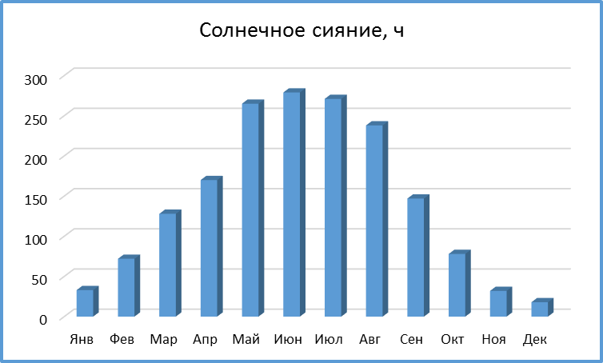
Солнечное сияние, ч
Янв | 33
Фев | 72
Мар | 128
Апр | 170
Май | 265
Июн | 279
Июл | 271
Авг | 238
Сен | 147
Окт | 78
Ноя | 32
Дек | 18

ЗАДАНИЕ:
Построить диаграмму (гистограмма) по данным таблицы Солнечное сияние.
Изменить заголовок на диаграмме.

ЗАДАНИЕ2
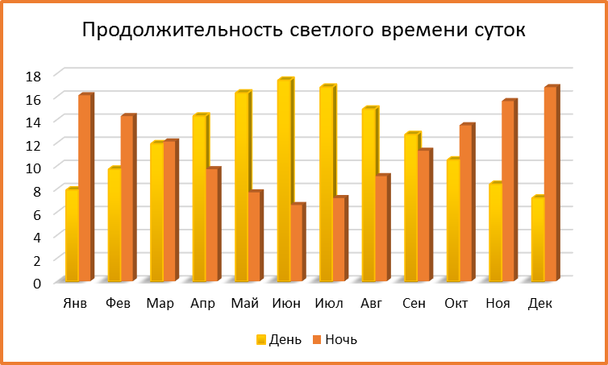
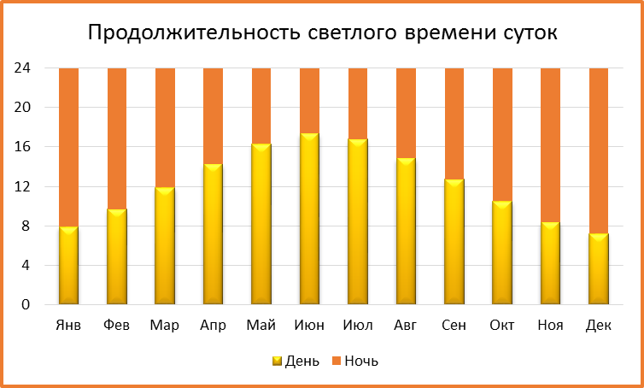
Продолжительность светлого времени суток
Месяц | Янв | Фев | Мар | Апр | Май | Июн | Июл | Авг | Сен | Окт | Ноя | Дек
День | 7.9 | 9.7 | 11.9 | 14.3 | 16.3 | 17.4 | 16.8 | 14.9 | 12.7 | 10.5 | 8.4 | 7.2
Ночь | 16.1 | 14.3 | 12.1 | 9.7 | 7.7 | 6.6 | 7.2 | 9.1 | 11.3 | 13.5 | 15.6 | 16.8
ЗАДАНИЕ:
Построить по данным таблицы Продолжительность светлого времени суток 2 диаграммы:
- гистограмма с группировкой
- гистограмма с накоплением

ЗАДАНИЕ3
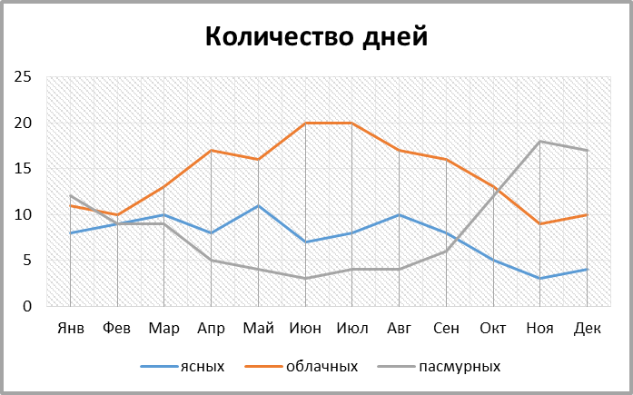
Количество дней
Месяц | Янв | Фев | Мар | Апр | Май | Июн | Июл | Авг | Сен | Окт | Ноя | Дек
ясных | 8 | 9 | 10 | 8 | 11 | 7 | 8 | 10 | 8 | 5 | 3 | 4
облачных | 11 | 10 | 13 | 17 | 16 | 20 | 20 | 17 | 16 | 13 | 9 | 10
пасмурных | 12 | 9 | 9 | 5 | 4 | 3 | 4 | 4 | 6 | 12 | 18 | 17
ЗАДАНИЕ:
Построить по данным таблицы Количество дней диаграмму (график). Добавить на диаграмму линии проекции.

ЗАДАНИЕ4
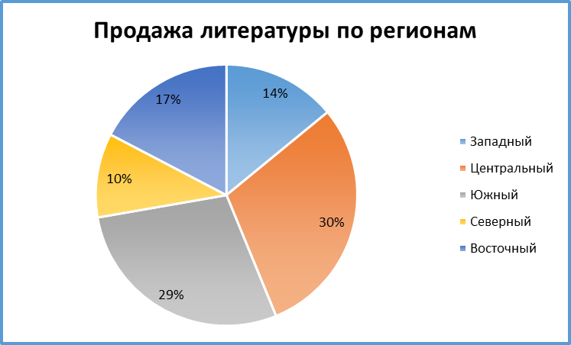
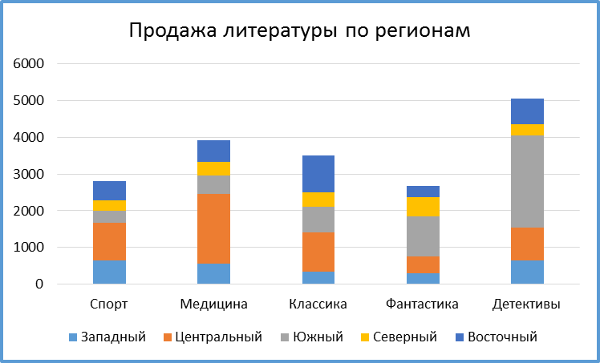
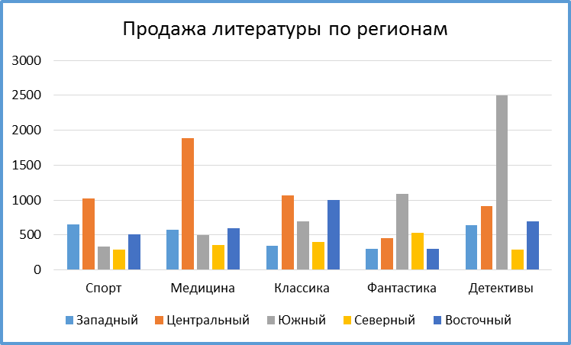
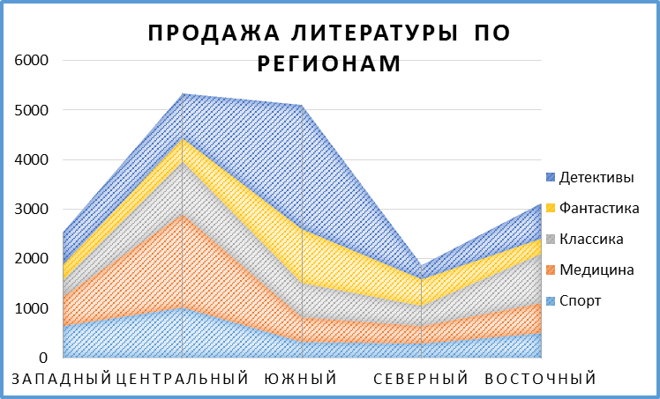
1
2
3
4
Продажа литературы по регионам

Регион | Спорт | Медицина | Классика | Фантастика | Детективы | Итого
Западный | 650 | 572 | 350 | 305 | 645 | 2522
Центральный | 1020 | 1890 | 1065 | 457 | 908 | 5340
Южный | 329 | 500 | 690 | 1087 | 2500 | 5106
Северный | 290 | 360 | 400 | 530 | 289 | 1869
Восточный | 510 | 600 | 1000 | 300 | 700 | 3110

ЗАДАНИЕ:
Построить различные типы диаграмм по данным таблицы Продажа литературы по регионам, шт. (см. образцы) для анализа:
1) доли годовых продаж литературы в регионах
2) продажи каждой тематики литературы в каждом регионе
3) суммарных продаж каждой тематики литературы по всем регионам
4) суммы годовых продаж литературы по регионам

